明細、内容
日当等整理帳・領収書 |  |  |  |  |  |  |  |  |  |  |  |  | NO. | 23
令和７年度 予算外活動
農地維持支払 |  |  |  |  | 活動内容 |  | ： | JA 安全作業講習会
資源向上支払（共同活動） |  |  | ○ |  | 活動日時 |  | ： | 令和７年１０月８日（水）
資源向上支払（長寿命化） |  |  |  |  | 参加者数 |  | ： | 3 | 名

参加者一覧 兼 領収印
 | 氏名 | 作業時間帯 |  |  | 実働時間 | 借 用 機 材 |  |  |  | 支 払 額 |  |  |  | 領収印
 |  |  |  |  |  | 軽トラ | 草刈機 |  |  | 日当 | 機械経費 | その他 | 合計
1 | 藤井守 | 14:00:00 | ～ | 15:30:00 | 1.5 |  |  |  |  | 0 |  |  | 0
2 | 阿部正隆 | 14:00:00 | ～ | 15:30:00 | 1.5 |  |  |  |  | 0 |  |  | 0
5 | 嘉藤茂 | 14:00:00 | ～ | 15:30:00 | 1.5 |  |  |  |  | 0 |  |  | 0

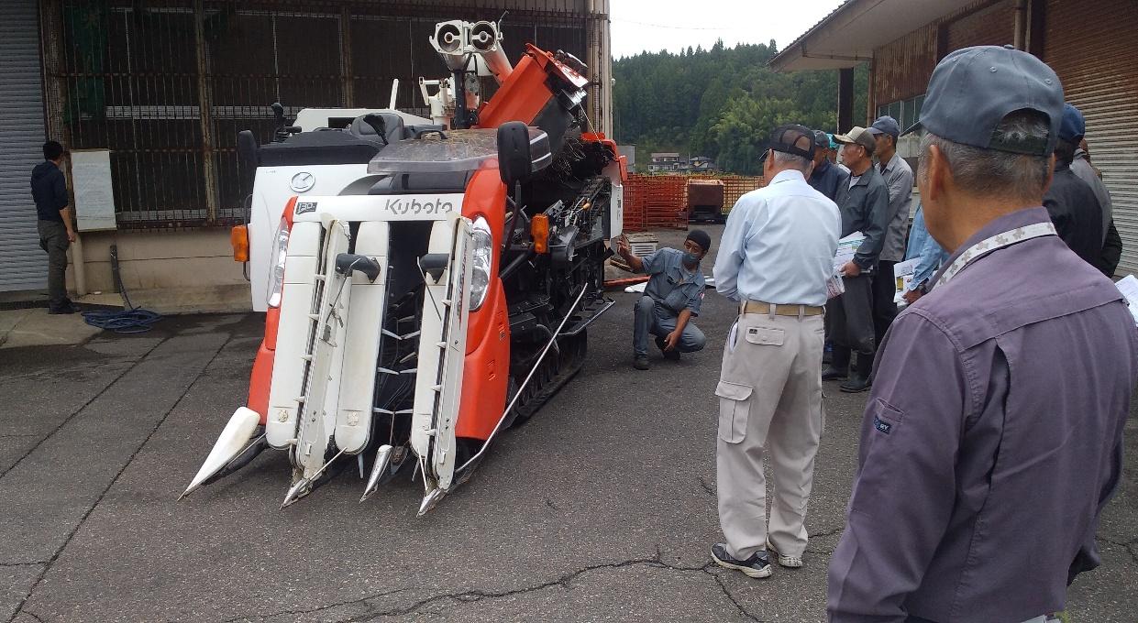
令和７年度 予算外活動
実施日 所 ： １０月８日 JA西山 下山田農機具センター
内 容 ： 実機による安全作業、及びメンテナンス講習会 他

